상품제안서
시크론 미니 투톤 그라데이션 초경량 6단 6K 자외선차단 양우산 UPF50+ | 상품코드: F31662

 |  |  |  |  |  |  | 02-412-0044 | www.easy1.co.kr
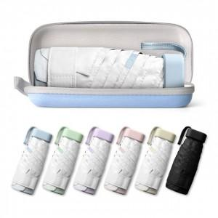

【상세/제작정보】 | 박스당 50개씩 배송비무료

【인쇄/포장옵션】 | 실크, 레이저 / OPP/종이케이스

【공급단가】 | 수량 | 100~ | 300~ | 500~ | 1,000~ | 3,000~
*VAT별도 | 단가 | 6,810원 | 6,700원 | 6,540원 | 6,380원 | 6,270원

【상품 URL】 | https://dev.easy1.co.kr:443/src/goods_detail.php?gdno=31662

